Arkusz1
 |  | FORMULARZ RZECZOWO-CENOWY |  |  | Załącznik nr 2 do SIWZ

Lp. | Nazwa asortymentu | Przykładowa prezentacja produktu | Dane techniczne – minimalny opis | Ilość (szt.) | Cena jednostkowa brutto | Wartość brutto
1 | opaski silikonowe na rękę | 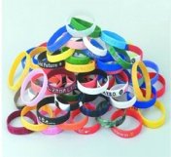 | Opaski silikonowe na rękę . Materiał: 100% silikon. Wymiary: obwód – 180 mm, szerokość - 12 mm, grubość – 2 mm. Kolorystyka: opaski w 6 różnych kolorach, po 1000 szt z każdego koloru: czerwony (255,0,0), żółty (255,255,0), zielony (0,128,0), niebieski (0,0,255), fioletowy (148 0 211), pomarańczowy (255,165,0). Rodzaj znakowania: tłoczenie do wewnątrz. Kolor tłoczenia: bez koloru – tłoczenie w kolorze opaski. • Zamawiający przy podpisaniu umowy z Wykonawcą poda maksymalnie 30 tekstów do umieszczenia na opaskach. • Maksymalna długość danego tekstu będzie miała 50 znaków (litery, cyfry). • Tłoczenia na produktach musza być czytelne. • Opaski w poszczególnych kolorach muszą być spakowane osobno. | 6000 |  | 0.00 zł
2 | ścianka wystawiennicza elastyczna | 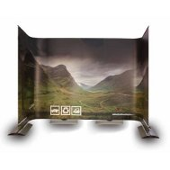 | modułowy system umożliwiający dowolną konfigurację o różnych kształtach i wymiarach (np.kształt litery C oraz S), min. rozmiar po rozłożeniu 5000x2100 mm (szerokość x wysokość), system składa sie z modułów stałych oraz elstycznych, odpowiednia ilość słupków/masztów wraz z dużymi aluminowymi stopami musi zapewnić stabilności konstrukcji, materiał wysokiej jakości gwarantujący brak efektu zwijania się brzegów, nieprzepuszczający światła,pełnokolorowy jednostronny wydruk grafiki, opakowanie transportowe. Powyższe parametry spełnia: Ścianka wystawiennicza elastyczna jednostronna Twist Banner 5x2,1m (7 elementów), Stealth - modułowy system banerowy lub równoważny | 1 |  | 0.00 zł
3 | ekspozycyjny system linkowy | 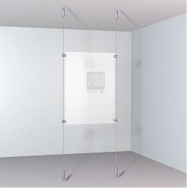 | ekspozycyjny system linkowy do montażu sufit- podłoga: system na 2 antyramy A1 – 2 linki stalowe, dł. min.250 cm, 2 uchwyty górne, 2 uchwyty napinające dolne , 2 antyramy A1 dostosowane do mocowania bocznego, 8 mocowań | 1 |  | 0.00 zł
4 | ekspozycyjny system linkowy | jw. | ekspozycyjny system linkowy do montażu sufit- podłoga:system na 10 antyram A4 (podwójne antyramy 2xA4) – 2 systemy linkowe(w tym: 2 linki stalowe dł. 250 cm, 2 uchwyty górne, 2 uchwyty napinające dolne), 5 podwójnych antyram A4 (2xA4), 20 mocowań | 1 |  | 0.00 zł
5 | listwa do szybkiej ekspozycji | 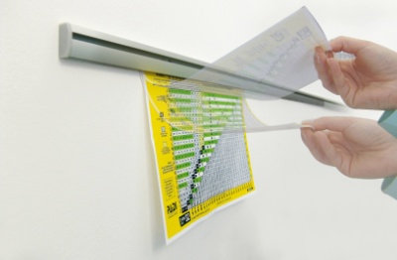 | Wielofunkcyjny system prezentacyjny. Służy jednocześnie jako profil podtrzymujący kieszonki na foldery lub dokumenty w formacie A4, A5, A6 oraz jako szyna do zaczepiania pojedynczych kartek - notatek, projektów, map itp. , kolor srebrny, 100cm, w komplecie zaślepki boczne, kołki i wkręty do montażu, | 1 |  | 0.00 zł
6 | Druk wielkoformatowy | --------------- | Druk wielkoformatowy o wymiarze 160cm x 360cm,docinanie do formatu 160*120 (3 szt.), jakość 720dpi, materiał: folia monomeryczna PCV matowa, grubość 100 µm, gramatura 136g + docinanie do formatu, technologia wyduku UV, tryb kolorow CMYK. | 1 |  | 0.00 zł
7 | Druk - ulotki składane | --------------- | Ulotki składane - druk informacyjny o jednakowej treści, przeznaczony do szybkiego rozpowszechniania o niewielkiej objętości, w formie rozkładanej broszurki, składanej w określony sposób: Format A4 do DL w "Z" ., papier kreda mat 135g, kolory 4x4 dwustronnie. | 6000 |  | 0.00 zł
8 | Wydruk zdjęć | --------------- | Przedmiotem zamówienia jest usługa wydruku zdjęć, materiał: papier matowy, Format A4 (210x297mm) , bez białych ramek. Minimalna rozdzielczość 300 DPI, odbitki wykonane na papierze Fujicolor Crystal Archive, Kodak Professional Endura Premier Paper lub inny równoważny | 10 |  | 0.00 zł
RAZEM: |  |  |  |  |  | 0.00 zł

